トップ画面（ログイン前）
画面レイアウト定義
共通情報 | システム名 | ASOPO |  |  |  | 作成者 | 山本慶樹
 | 工程名 | システム設計 |  |  |  | 作成日付 | 2024-04-24
 | ドキュメント名 | ASOPO システム設計書 |  |  |  | バージョン
書誌情報 | 画面ID |  |  |  |  | 更新者
 | 画面の名称 | トップ画面（ログイン前） |  |  |  | 更新日付
 | 概要
レイアウト図
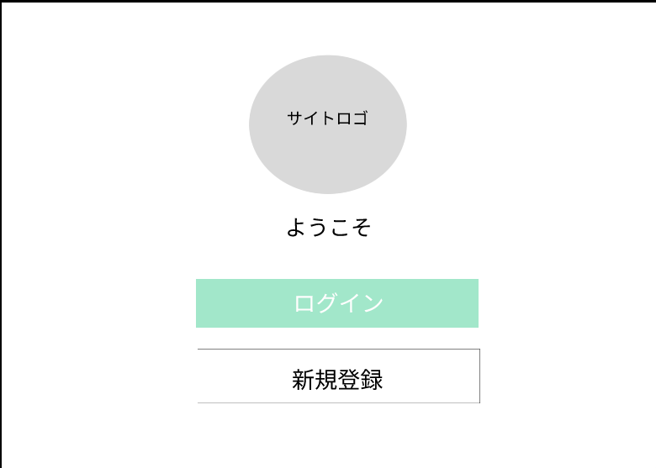

1

2

3

4

使用する部品
識別ID | ラベル |  | 画面部品の種類 | 表示範囲 | 画面部品の説明
① | サイトロゴ |  | 画像 | - | 画像が表示される。
② | ようこそ |  | テキスト | - | テキストが表示される。
③ | ログイン |  | ボタン | - | ボタンを押下し、ログイン画面へ遷移。
④ | 新規登録 |  | ボタン | - | ボタンを押下し、新規登録画面へ遷移。

操作手順

ログインをする場合
1.③を押下する
↓
2.ログイン画面へ遷移する
新規登録をする場合
1.④を押下する
↓
2.新規登録画面へ遷移する

ログイン画面
画面レイアウト定義
共通情報 | システム名 | ASOPO |  |  |  | 作成者 | 山本慶樹
 | 工程名 | システム設計 |  |  |  | 作成日付 | 2024-04-24
 | ドキュメント名 | ASOPO システム設計書 |  |  |  | バージョン
書誌情報 | 画面ID |  |  |  |  | 更新者
 | 画面の名称 | ログイン画面 |  |  |  | 更新日付
 | 概要
レイアウト図
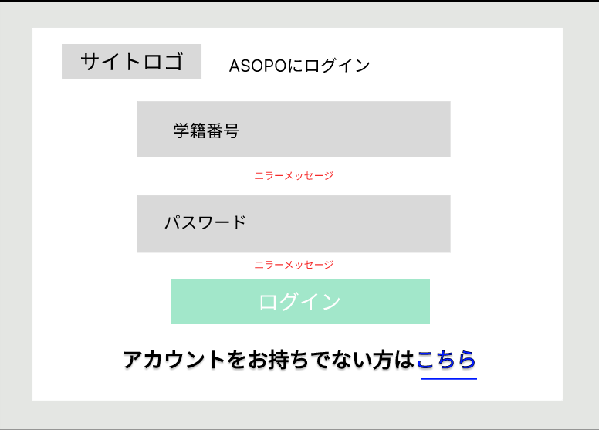
1
2

3

4

5
6

7

使用する部品
識別ID | ラベル |  | 画面部品の種類 | 表示範囲 | 画面部品の説明
① | サイトロゴ |  | リンク/画像 | - | 画像を押下し、一つ前の画面へ遷移する。
② | ASOPOにログイン |  | テキスト | - | テキストを表示。
③ | 学籍番号 |  | テキストボックス | 半角7文字 | 学籍番号を七桁で入力。
④ | パスワード |  | テキストボックス | 半角100文字 | パスワードを最大100文字で入力。
⑤ | エラーメッセージ |  | テキスト | - | 学籍番号/パスワードがデータに無い場合 赤文字で警告。
⑥ | ログイン |  | ボタン | - | 押下し、トップ画面へ遷移する。
⑦ | アカウントをお持ちでない方 はこちら |  | ボタン/テキスト | - | こちらボタンを押下し、新規登録画面へ 遷移する。

操作手順

ログインをする場合
1.学籍番号/パスワードを入力
↓
2.⑥を押下する
↓
3.正しい内容の時、トップ画面(ログイン後)へ遷移する
新規登録をする場合
1.⑦を押下する
↓
2.新規登録画面へ遷移する

新規登録画面
画面レイアウト定義
共通情報 | システム名 | ASOPO |  |  |  | 作成者 | 白石
 | 工程名 | システム設計 |  |  |  | 作成日付 | 2024-04-24
 | ドキュメント名 | ASOPO システム設計書 |  |  |  | バージョン
書誌情報 | 画面ID |  |  |  |  | 更新者
 | 画面の名称 | 新規登録画面 |  |  |  | 更新日付
 | 概要
レイアウト図
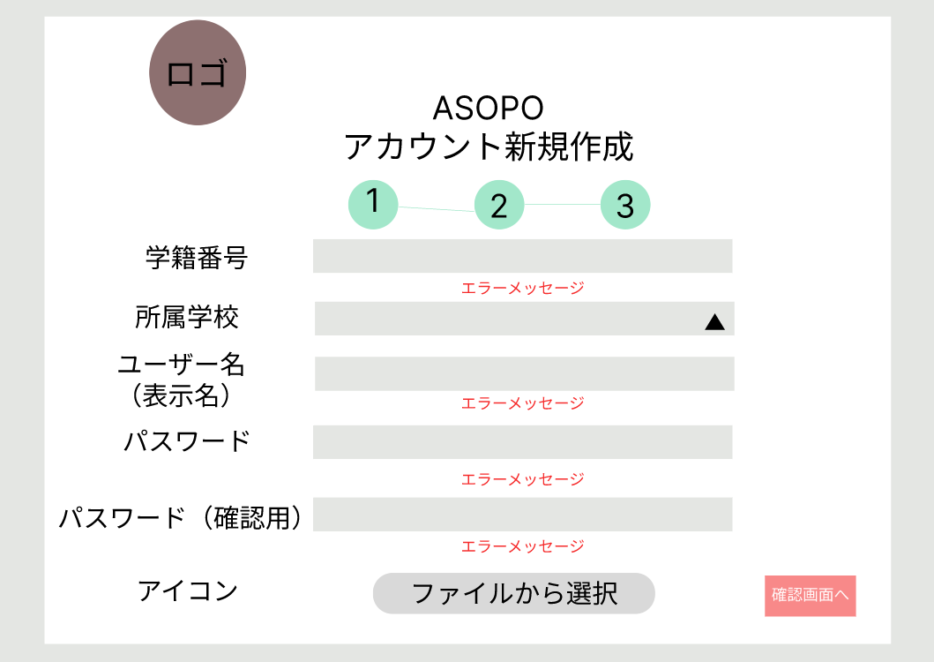
1
9

2

10
3

4

11
5

6
12

13
7
8

使用する部品
識別ID | ラベル |  | 画面部品の種類 | 表示範囲 | 画面部品の説明
① | サイトロゴ |  | リンク/画像 | - | 画像を押下し、一つ前の画面へ遷移する。
② | 学籍番号 |  | テキストボックス | 半角7文字 | 学籍番号を七桁で入力
③ | 所属学校 |  | テキストボックス | - | 所属学校をプルダウンで選択
④ | ユーザー名 |  | テキストボックス | 半角10文字 | ユーザー名を入力
⑤ | パスワード |  | テキストボックス | 半角100文字 | パスワードを100文字入力
⑥ | パスワード（確認） |  | テキストボックス | 半角100文字 | ⑥と同じパスワードを入力
⑦ | アイコン |  | ファイルピッカー | - | ファイルから画像を選択
⑧ | 確認画面 |  | ボタン | - | 押下し、新規登録確認画面へ遷移する
⑨ | ASOPO |  | テキスト | - | テキストを表示
⑩ | エラーメッセージ |  | テキスト | - | 学籍番号が7桁以外の場合、エラー表示
⑪ | エラーメッセージ |  | テキスト | - | ユーザー名入力されていない場合、エラー表示
⑫ | エラーメッセージ |  | テキスト | - | パスワードが入力されていない場合、エラー表示
⑬ | エラーメッセージ |  | テキスト | - | パスワードが入力されていない場合、エラー表示 ⑥と同じパスワードが入力されていない場合、エラー表示
操作手順
ログインをする場合
1.学籍番号/パスワードを入力
↓
2.⑥を押下する
↓
3.正しい内容の時、トップ画面(ログイン後)へ遷移する
新規登録をする場合
1.⑦を押下する
↓
2.新規登録画面へ遷移する

新規登録確認画面
画面レイアウト定義
共通情報 | システム名 | ASOPO |  |  |  | 作成者 | 山本慶樹
 | 工程名 | システム設計 |  |  |  | 作成日付 | 2024-04-24
 | ドキュメント名 | ASOPO システム設計書 |  |  |  | バージョン
書誌情報 | 画面ID |  |  |  |  | 更新者
 | 画面の名称 | 新規登録確認画面 |  |  |  | 更新日付
 | 概要
レイアウト図
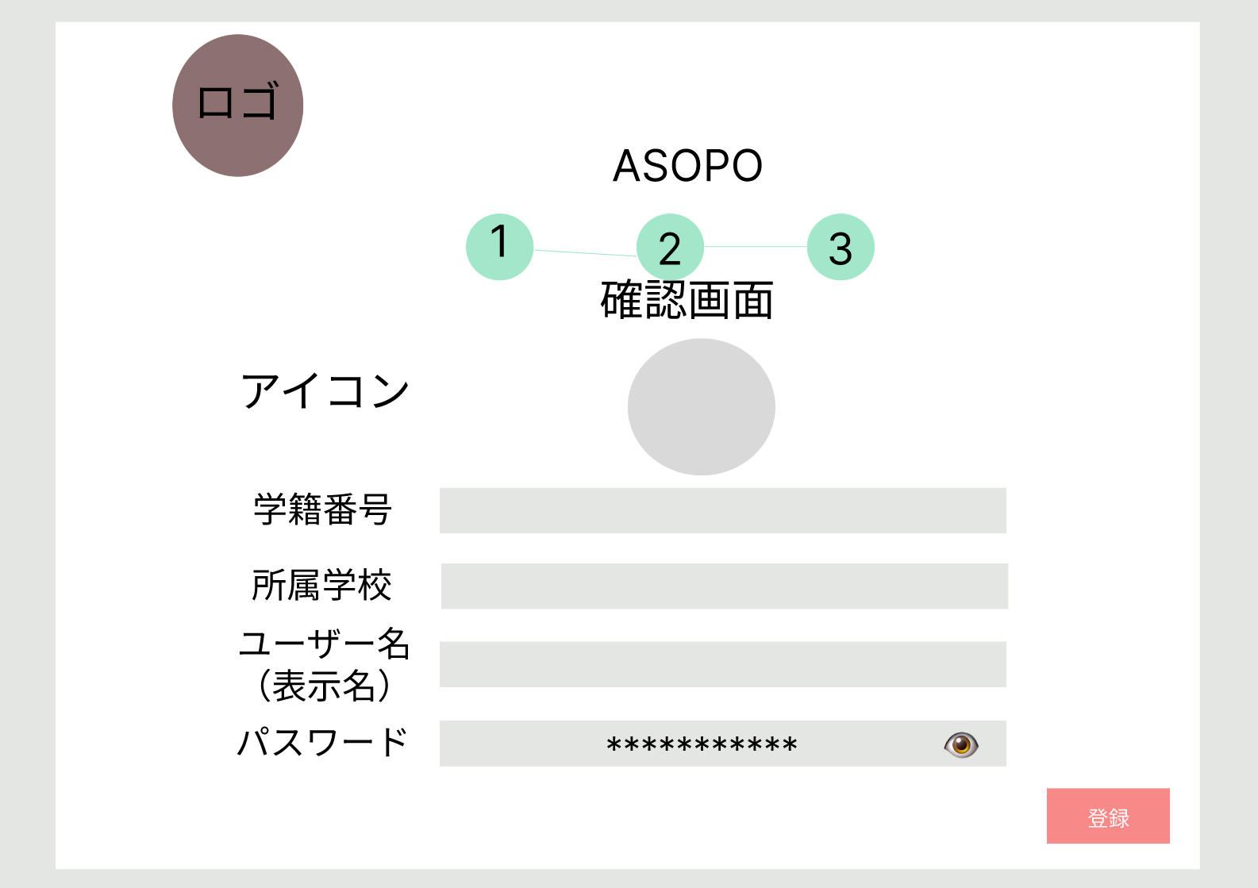
1

2

3

4

5

6

7

8

使用する部品
識別ID | ラベル |  | 画面部品の種類 | 表示範囲 | 画面部品の説明
① | サイトロゴ |  | リンク/画像 | - | 画像を押下し、一つ前の画面へ遷移する。
② | ASOPO |  | テキスト | - | テキストを表示
③ | アイコン |  | 画像 | - | 画像を表示
④ | 学籍番号 |  | テキスト/テキストボックス | 半角7文字 | テキストを表示
⑤ | 所属学校 |  | テキスト/テキストボックス | 半角30文字 | テキストを表示
⑥ | ユーザー名 |  | テキスト/テキストボックス | 半角10文字 | テキストを表示
⑦ | パスワード |  | テキスト/テキストボックス | 半角100文字 | テキストを表示
⑧ | 登録 |  | ボタン | - | 新規登録確認画面へ遷移する

操作手順

新規登録する場合
１.⑧のボタンを押下し、登録

新規登録完了画面
画面レイアウト定義
共通情報 | システム名 | ASOPO |  |  |  | 作成者 | 山本慶樹
 | 工程名 | システム設計 |  |  |  | 作成日付 | 2024-04-24
 | ドキュメント名 | ASOPO システム設計書 |  |  |  | バージョン
書誌情報 | 画面ID |  |  |  |  | 更新者
 | 画面の名称 | 新規登録完了画面 |  |  |  | 更新日付
 | 概要
レイアウト図
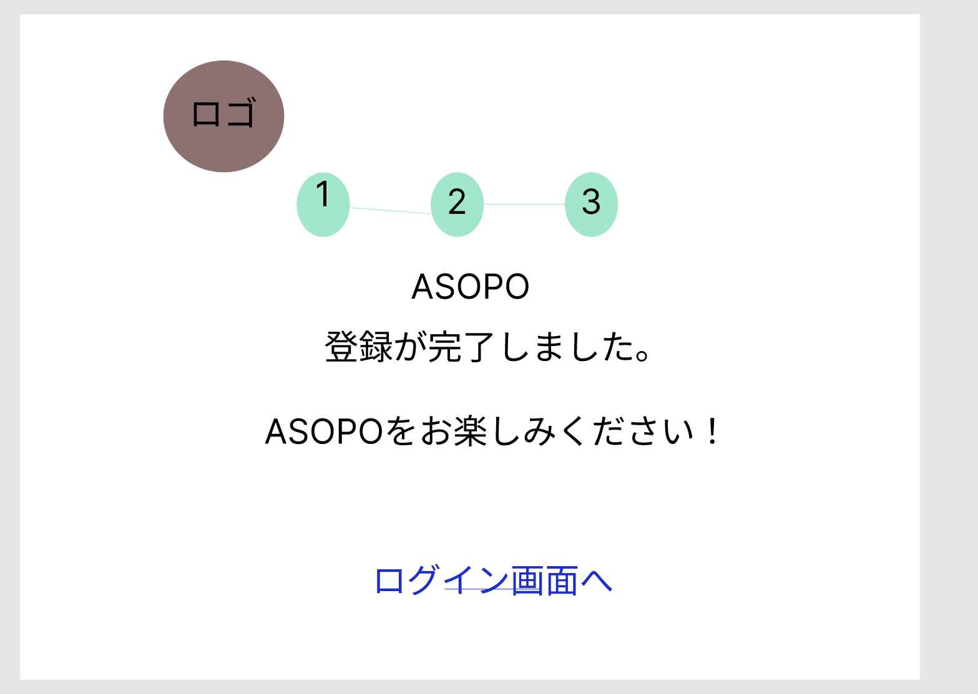

1

2

3

使用する部品
識別ID | ラベル |  | 画面部品の種類 | 表示範囲 | 画面部品の説明
① | サイトロゴ |  | リンク/画像 |  | 画像を押下し、一つ前の画面へ遷移する。
② | ASOPO |  | テキスト |  | テキストで表示
③ | ログイン画面へ |  | リンク |  | ログイン画面に遷移する

操作手順

ログイン画面に遷移する場合
１．③のボタンを押下し、ログイン画面に遷移

ヘッダー
画面レイアウト定義
共通情報 | システム名 | ASOPO |  |  |  | 作成者 | 山本慶樹
 | 工程名 | システム設計 |  |  |  | 作成日付 | 2024-04-24
 | ドキュメント名 | ASOPO システム設計書 |  |  |  | バージョン
書誌情報 | 画面ID |  |  |  |  | 更新者
 | 画面の名称 | トップ画面（ログイン後） |  |  |  | 更新日付
 | 概要
1
レイアウト図
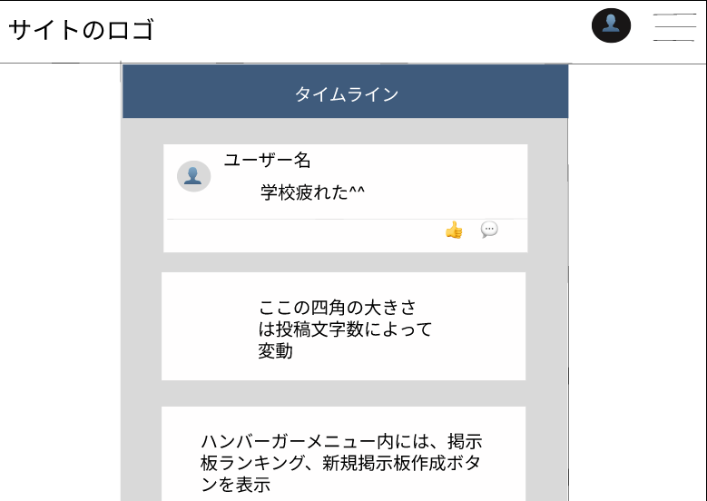
２
3
h

🖋

使用する部品
識別ID | ラベル |  | 画面部品の種類 | 表示範囲 | 画面部品の説明
① | サイトロゴ |  | 画像 | ー | ロゴの表示
② | プロフィール |  | ボタン | ー | 選択すると、プロフ設定かログアウト画面に遷移
③ | メニュー |  | ボタン | ー | 選択時、メニューが表示
④ | ヘッダー |  | ヘッダー部 | ー

操作手順
プロフィール表示をする場合
１．②のボタンを押下し、プロフィール確認画面を表示
メニューを表示する場合
１．③のボタンを押下しメニューを表示

トップ画面（ログイン後）
画面レイアウト定義
共通情報 | システム名 | ASOPO |  |  |  | 作成者 | スギタ
 | 工程名 | システム設計 |  |  |  | 作成日付 | 2024-04-24
 | ドキュメント名 | ASOPO システム設計書 |  |  |  | バージョン
書誌情報 | 画面ID |  |  |  |  | 更新者
 | 画面の名称 | トップ画面（ログイン後） |  |  |  | 更新日付
 | 概要
1
レイアウト図
２
3

4
7
🖋

5
6

使用する部品
識別ID | ラベル |  | 画面部品の種類 | 表示範囲 | 画面部品の説明
① | サイトロゴ |  | 画像 | ー | ロゴの表示
② | プロフィール |  | ボタン | ー | 選択すると、プロフ設定かログアウト画面に遷移
③ | メニュー |  | ボタン | ー | 選択時、メニューが表示
④ | タイムライン |  | テキスト | ー | ユーザーのタイムラインを表示
⑤ | いいね |  | ボタン | ー | 投稿にいいねを付ける
⑥ | コメント |  | テキストボックス | ー | 投稿にコメントをする
⑦ | タイムライン投稿 |  | ボタン | ー | タイムライン投稿画面に遷移

操作手順
いいねをする場合
１．⑤のボタンを押下し、いいねをする
投稿にコメントをする場合
１．⑤のテキストボックスにコメントを入力をする
タイムラインを投稿する場合
１．⑦のボタンを押下し、タイムライン投稿画面に遷移

タイムライン投稿画面
画面レイアウト定義
共通情報 | システム名 | ASOPO |  |  |  | 作成者 | スギタ
 | 工程名 | システム設計 |  |  |  | 作成日付 | 2024-04-24
 | ドキュメント名 | ASOPO システム設計書 |  |  |  | バージョン
書誌情報 | 画面ID |  |  |  |  | 更新者
 | 画面の名称 | トップ画面（ログイン後） |  |  |  | 更新日付
 | 概要
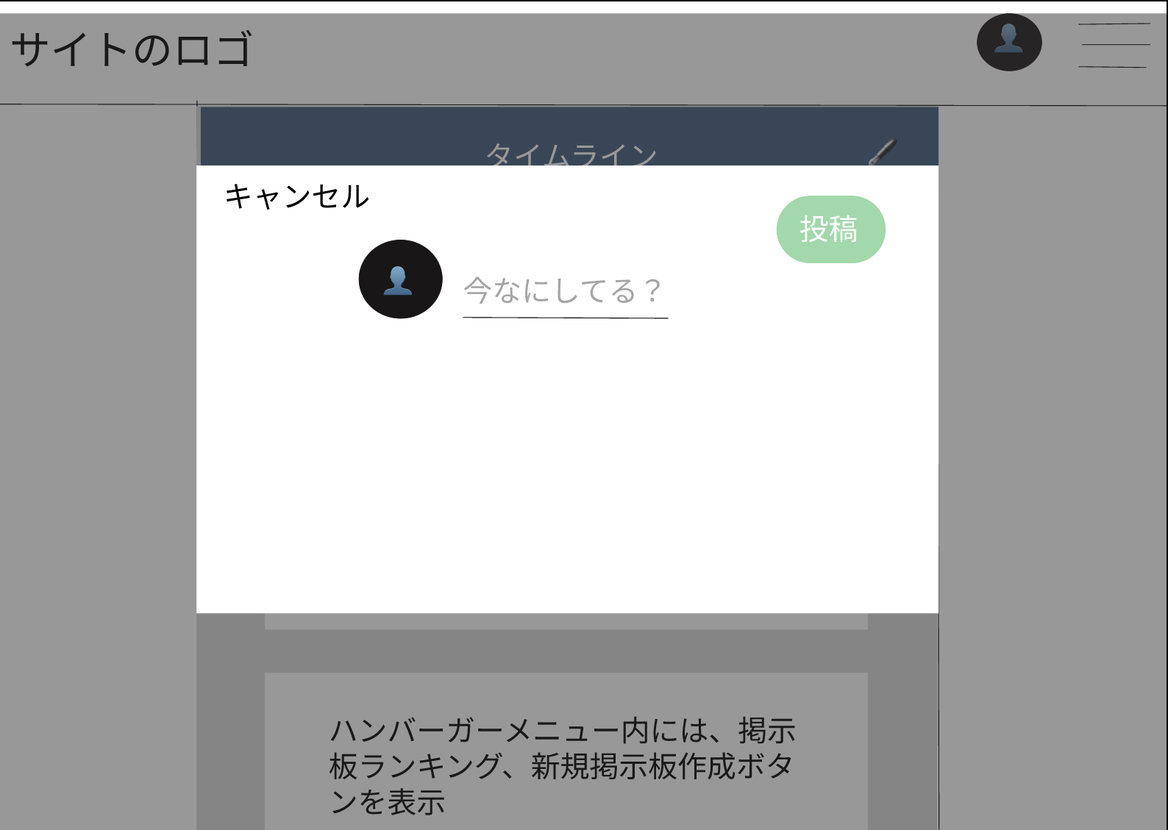
1
レイアウト図
２
3

4
7
1

２
3

4

5
6

使用する部品
識別ID | ラベル |  | 画面部品の種類 | 表示範囲 | 画面部品の説明
① | キャンセル |  | ボタン | - | 投稿をキャンセルする
② | 入力フィールド |  | テキストボックス | 1～150文字 | 文章を入力できる
③ | 投稿 |  | ボタン | ー | 選択すると投稿ができる
④ | アイコン |  | 画像 | - | 自分のアイコン

操作手順
タイムラインを投稿する場合
１．②のテキストボックスに投稿内容を入力
↓
２．③のボタンを押下し、タイムラインを投稿

ログアウト画面
画面レイアウト定義
共通情報 | システム名 | ASOPO |  |  |  | 作成者 | 森野裕貴
 | 工程名 | システム設計 |  |  |  | 作成日付 | 2024-04-24
 | ドキュメント名 | ASOPO システム設計書 |  |  |  | バージョン
書誌情報 | 画面ID |  |  |  |  | 更新者
 | 画面の名称 | ログアウト画面 |  |  |  | 更新日付
 | 概要
レイアウト図
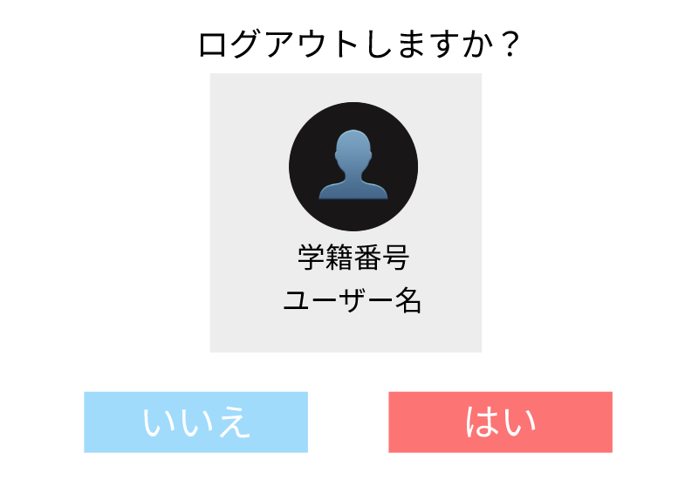
1

2

3

4

5
6

使用する部品
識別ID | ラベル |  | 画面部品の種類 | 表示範囲 | 画面部品の説明
① | ログアウト確認 |  | テキスト | - | テキストを表示。
② | アイコン |  | 画像 | - | アイコンを表示
③ | 学籍番号 |  | テキスト | 半角7文字 | テキストを押下し、画像を変更
④ | ユーザ名 |  | テキスト | 半角10文字 | 変更したいユーザー名を入力
⑤ | いいえ |  | ボタン | - | ボタンを押下し、ログアウトをキャンセル
⑥ | はい |  | ボタン | - | ボタンを押下し、ログアウト

操作手順

ログアウトする場合
１．⑥のボタンを押下し、ログアウト
ログアウトしない場合
1.⑤のボタンを押下し、ログアウトをキャンセル

プロフィール確認画面
画面レイアウト定義
共通情報 | システム名 | ASOPO |  |  |  | 作成者 | 山本慶樹
 | 工程名 | システム設計 |  |  |  | 作成日付 | 2024-04-24
 | ドキュメント名 | ASOPO システム設計書 |  |  |  | バージョン
書誌情報 | 画面ID |  |  |  |  | 更新者
 | 画面の名称 | プロフィール確認画面 |  |  |  | 更新日付
 | 概要
レイアウト図
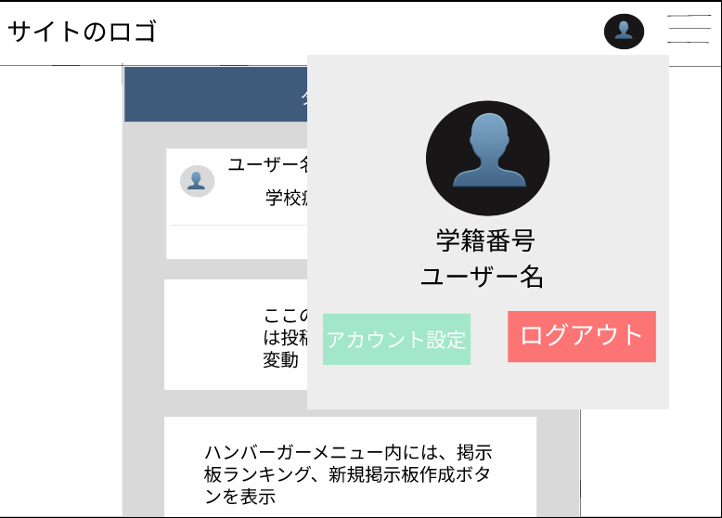
1
2

3

4

5
6
7

使用する部品
識別ID | ラベル |  | 画面部品の種類 | 表示範囲 | 画面部品の説明
① | アイコン |  | 画像 | - | アイコンを表示
② | プロフィール確認 |  | 画面 | - | プロフィール確認画面
③ | アイコン |  | 画像 | - | アイコンを表示
④ | 学籍番号 |  | テキスト | 半角７文字 | 学籍番号を表示
⑤ | ユーザ名 |  | テキスト | 半角10文字 | ユーザ名を表示
⑥ | アカウント設定 |  | ボタン | - | ボタンを押下し、プロフィール編集画面に遷移
⑦ | ログアウト |  | ボタン |  | ボタンを押下し、ログアウト画面に遷移

操作手順
プロフィールを表示する場合
1.①を押下し、プロフィール確認画面を表示
プロフィールを編集したい場合
1.⑥のボタンを押下し、プロフィール編集画面に遷移
ログアウトをする場合
１．⑦のボタンを押下し、ログアウト画面に遷移

プロフィール編集画面
画面レイアウト定義
共通情報 | システム名 | ASOPO |  |  |  | 作成者 | 森野裕貴
 | 工程名 | システム設計 |  |  |  | 作成日付 | 2024-04-24
 | ドキュメント名 | ASOPO システム設計書 |  |  |  | バージョン
書誌情報 | 画面ID |  |  |  |  | 更新者
 | 画面の名称 | プロフィール編集画面 |  |  |  | 更新日付
 | 概要 | プロフィール画面を編集する
レイアウト図
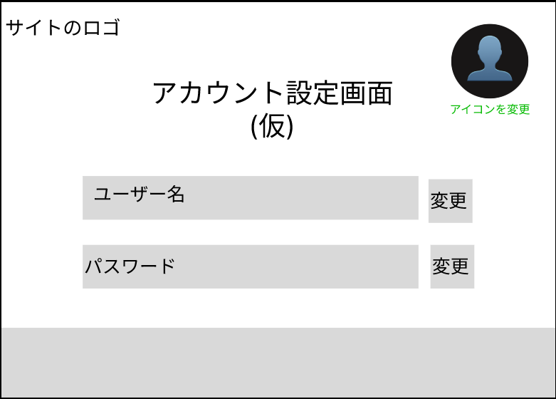
1

2
3

6
4

7

5

使用する部品
識別ID | ラベル |  | 画面部品の種類 | 表示範囲 | 画面部品の説明
① | サイトロゴ |  | リンク/画像 | - | 画像を押下し、トップ画面へ遷移する。
② | アカウント編集画面 |  | テキスト | - | テキストを表示。
③ | アイコン変更 |  | ファイルピッカー | - | テキストを押下し、画像を変更
④ | ユーザー名 |  | テキストボックス | 半角7文字 | 変更したいユーザー名を入力
⑤ | パスワード |  | テキストボックス | 半角10文字 | 変更したいパスワードを入力
⑥ | ユーザー名変更 |  | ボタン | - | ボタンを押下し、ユーザー名を変更
⑦ | パスワード変更 |  | ボタン | - | ボタンを押下し、ユーザー名を変更

操作手順
アイコンを変更する場合
1.③を押下する
↓
2.変更したい画像を選択
ユーザ名を変更する場合
1.④に変更したいユーザー名を入力
↓
2.⑥を押下し④に入力したユーザ名に変更
パスワードを変更する場合
1.⑤に変更したいパスワードを入力
↓
2.⑦を押下し⑤に入力したパスワードに変更

新規掲示板作成画面
画面レイアウト定義
共通情報 | システム名 | ASOPO |  |  |  | 作成者 | 山本慶樹
 | 工程名 | システム設計 |  |  |  | 作成日付 | 2024-04-24
 | ドキュメント名 | ASOPO システム設計書 |  |  |  | バージョン
書誌情報 | 画面ID |  |  |  |  | 更新者
 | 画面の名称 | 新規掲示板画面 |  |  |  | 更新日付
 | 概要
レイアウト図
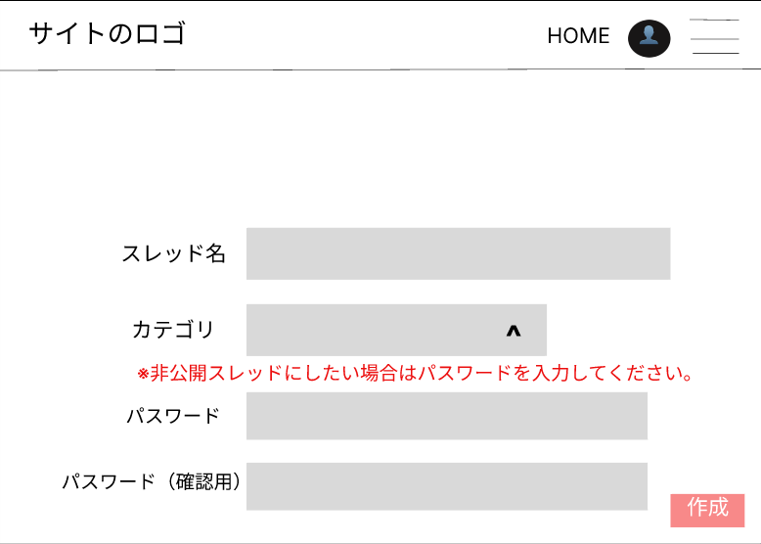
h

1

2

3

4

5
6

使用する部品
識別ID | ラベル |  | 画面部品の種類 | 表示範囲 | 画面部品の説明
h | ヘッダー部 |  |  | - | ヘッダー部分
① | スレッド名 |  | テキスト/テキストボックス | 20文字 | スレッド名を20文字以内で入力する。
② | カテゴリ |  | テキスト/リストボックス | - | カテゴリを選択する。
③ | 非公開スレッドにしたい場合は パスワードを入力してください |  | テキスト | - | パスワードを入力すると消える。
④ | パスワード |  | テキスト/テキストボックス | 半角10文字 | パスワードを入力する。
⑤ | パスワード(確認) |  | テキスト/テキストボックス | 半角10文字 | パスワードを確認する。
⑥ | 作成 |  | ボタン | - | スレッド名とカテゴリを確認し、スレッドを作成。

操作手順
掲示板を作成する場合
1.①にスレッド名を入力
↓
2.②のカテゴリを選択
↓
３．④⑤にパスワードを入力
↓
４.⑥のボタンを押下し、掲示板を作成

ジャンル一覧画面
画面レイアウト定義
共通情報 | システム名 | ASOPO |  |  |  | 作成者 | 山本慶樹
 | 工程名 | システム設計 |  |  |  | 作成日付 | 2024-04-24
 | ドキュメント名 | ASOPO システム設計書 |  |  |  | バージョン
書誌情報 | 画面ID |  |  |  |  | 更新者
 | 画面の名称 | ジャンル一覧画面 |  |  |  | 更新日付
 | 概要
レイアウト図
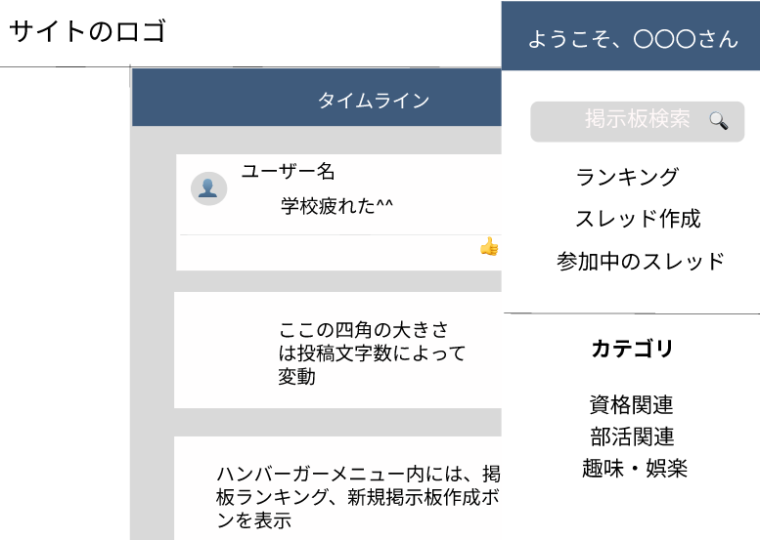
1

2
3

4

5

6

7

使用する部品
識別ID | ラベル |  | 画面部品の種類 | 表示範囲 | 画面部品の説明
① | 挨拶 |  | テキスト | - | 挨拶を表示
② | 検索 |  | 検索ボックス | - | 検索キーワードを入力
③ | 検索ボタン |  | ボタン | - | 検索結果画面に遷移する
④ | ランキング |  | リンク | - | ランキング画面に遷移する
⑤ | スレッド作成 |  | リンク | - | 新規掲示板作成画面に遷移する
⑥ | 参加中のスレッド |  | リンク | - | 参加中スレッド画面に遷移する
⑦ | カテゴリ |  | リンク | - | 検索結果画面に遷移する

操作手順

キーワード検索をする場合
1.②の検索ボックスにキーワードを入力
↓
2．③の検索ボタンを押下し、検索結果画面に遷移する
ランキングを表示する場合
1.④のリンクを押下、ランキング画面に遷移する
スレッドを作成する場合
1.⑤のリンクを押下、新規掲示板作成画面に遷移する
参加中のスレッドを表示する場合
1.⑥のリンクを押下、参加中スレッド画面に遷移する
カテゴリを絞り込む場合
1.⑦の絞り込みたいカテゴリを押下し、
検索結果画面に遷移する

新規掲示板完成画面
画面レイアウト定義
共通情報 | システム名 | ASOPO |  |  |  | 作成者 | 森野裕貴
 | 工程名 | システム設計 |  |  |  | 作成日付 | 2024-04-24
 | ドキュメント名 | ASOPO システム設計書 |  |  |  | バージョン
書誌情報 | 画面ID |  |  |  |  | 更新者
 | 画面の名称 | 新規掲示板画面 |  |  |  | 更新日付
 | 概要
レイアウト図

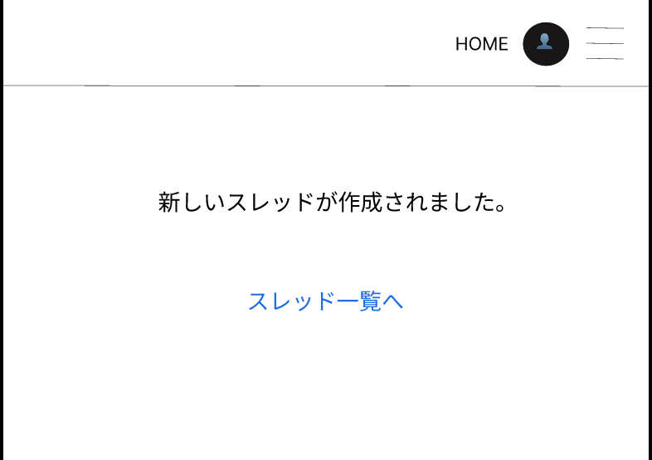
h

1

2

使用する部品
識別ID | ラベル |  | 画面部品の種類 | 表示範囲 | 画面部品の説明
h | ヘッダー |  | ヘッダー | - | ヘッダー
① | 完了メッセージ |  | テキスト | - | 完了メッセージを表示
② | スレッド一覧 |  | リンク | - | スレッド一覧画面に遷移

操作手順

トップに戻る場合
1.③のリンクを押下しスレッド一覧画面に遷移する

掲示板画面
画面レイアウト定義
共通情報 | システム名 | ASOPO |  |  |  | 作成者 | 森野裕貴
 | 工程名 | システム設計 |  |  |  | 作成日付 | 2024-04-24
 | ドキュメント名 | ASOPO システム設計書 |  |  |  | バージョン
書誌情報 | 画面ID |  |  |  |  | 更新者
 | 画面の名称 | 掲示板画面 |  |  |  | 更新日付
 | 概要
レイアウト図
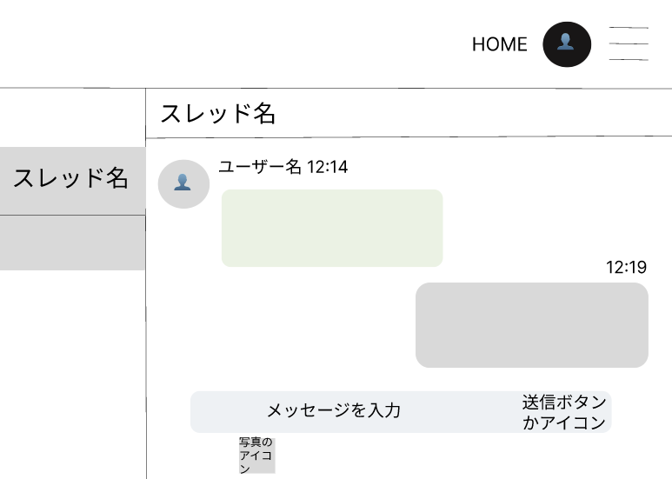

h

1

1
2
3
4

5

6

7
8

９

使用する部品
識別ID | ラベル |  | 画面部品の種類 | 表示範囲 | 画面部品の説明
h | ヘッダー |  | ヘッダー | - | ヘッダーを表示
① | スレッド名 |  | テキスト | 半角２０文字 | 投稿名を表示
② | アイコン |  | 画像 | - | アイコンを表示
③ | ユーザ名 |  | テキスト | 半角１０文字 | ユーザ名を表示
④ | 時間 |  | テキスト | - | 投稿された時間を表示
⑤ | 他人の投稿 |  | テキスト | 半角５０文字 | 他人の投稿内容を表示
⑥ | 自分の投稿 |  | テキスト | 半角５０文字 | 自分の投稿内容を表示
⑦ | メッセージ |  | テキストボックス | - | 投稿するメッセージを入力
⑧ | 送信ボタン |  | ボタン | - | ボタンを押下し、入力したメッセージを投稿
⑨ | 写真アイコン |  | ボタン | - | ボタンを押下し、画像を選択し、投稿
操作手順
テキストを投稿したい場合
1.⑦に投稿内容を入力
↓
2.⑧のボタンを押下し、投稿
画像を投稿したい場合
1.⑨のボタンを押下し画像を選択

ランキング画面
画面レイアウト定義
共通情報 | システム名 | ASOPO |  |  |  | 作成者 | 杉田翔哉
 | 工程名 | システム設計 |  |  |  | 作成日付 | 2024-04-24
 | ドキュメント名 | ASOPO システム設計書 |  |  |  | バージョン
書誌情報 | 画面ID |  |  |  |  | 更新者
 | 画面の名称 | 掲示板一覧画面 |  |  |  | 更新日付
 | 概要
レイアウト図
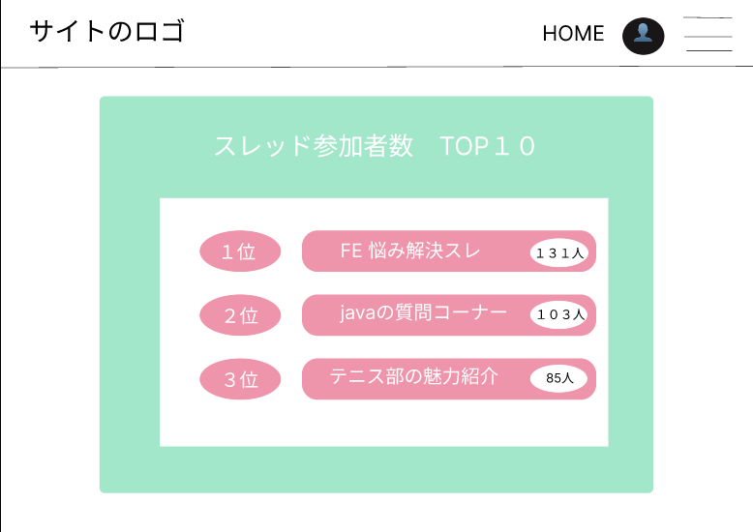
h

2
1
3

使用する部品
識別ID | ラベル |  | 画面部品の種類 | 表示範囲 | 画面部品の説明
ｈ | ヘッダー |  | ヘッダー | ー | ヘッダー部分
① | ランキング |  | テキスト | 1～１０位 | スレッド参加者数の順位
② | スレッド名 |  | テキスト | ー | ランクインしているスレッドの名前
③ | 参加者数 |  | テキスト | ～１０００ | スレッドに参加している人数

操作手順

キーワード検索結果画面
画面レイアウト定義
共通情報 | システム名 | ASOPO |  |  |  | 作成者 | 森野裕貴
 | 工程名 | システム設計 |  |  |  | 作成日付 | 2024-04-24
 | ドキュメント名 | ASOPO システム設計書 |  |  |  | バージョン
書誌情報 | 画面ID |  |  |  |  | 更新者
 | 画面の名称 | キーワード検索結果画面 |  |  |  | 更新日付
 | 概要
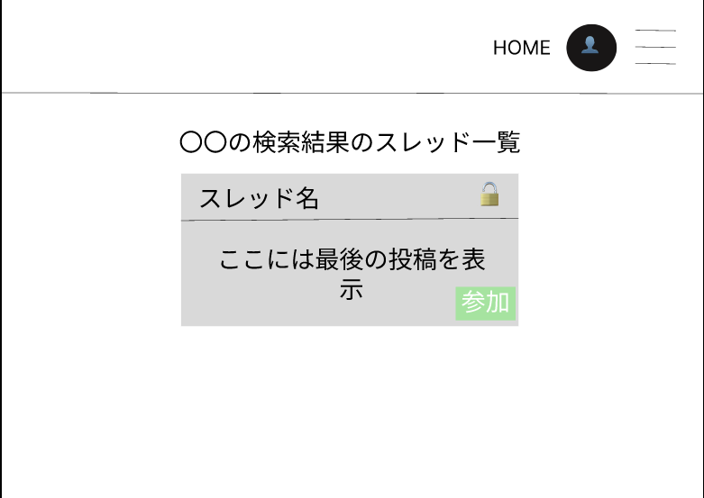
レイアウト図
h

1

2

3

4

使用する部品
識別ID | ラベル |  | 画面部品の種類 | 表示範囲 | 画面部品の説明
ｈ | ヘッダー |  | ヘッダー | - | ヘッダーを表示
① | タイトル |  | テキスト | - | タイトルを表示
② | スレッド名 |  | テキスト | - | スレッド名を表示
③ | 投稿 |  | テキスト | - | 最後の投稿を表示
④ | 参加 |  | ボタン | - | ボタンを押下し、掲示板画面に遷移

操作手順

掲示板画面に遷移したい場合
1.④のボタンを押下し掲示板画面に遷移する

スレッド一覧画面
画面レイアウト定義
共通情報 | システム名 | ASOPO |  |  |  | 作成者 | 森野裕貴
 | 工程名 | システム設計 |  |  |  | 作成日付 | 2024-04-24
 | ドキュメント名 | ASOPO システム設計書 |  |  |  | バージョン
書誌情報 | 画面ID |  |  |  |  | 更新者
 | 画面の名称 | キーワード検索結果画面 |  |  |  | 更新日付
 | 概要 | スレッド一覧
レイアウト図

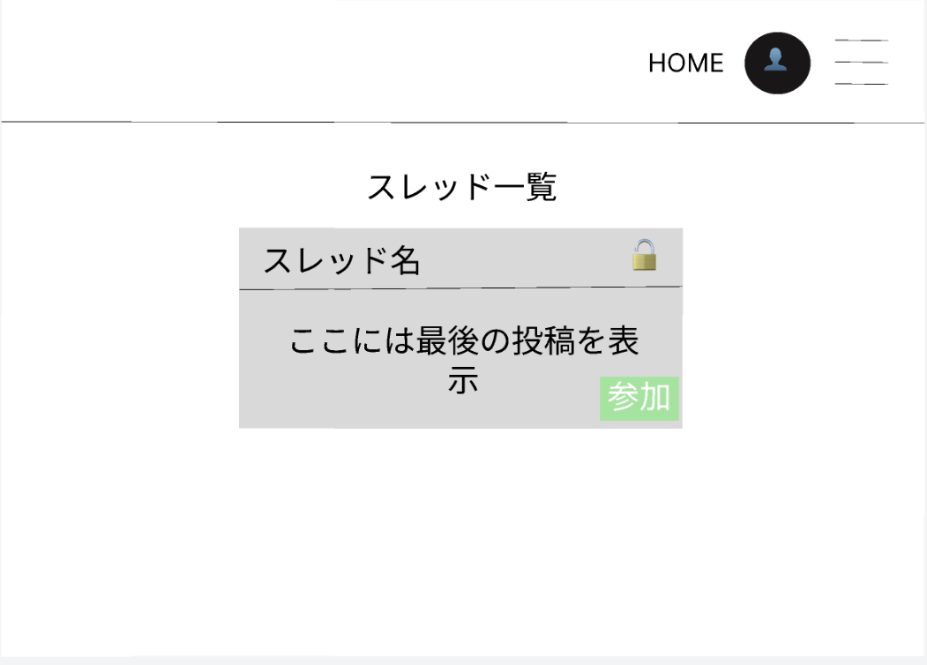
h

1

2

3

4

使用する部品
識別ID | ラベル |  | 画面部品の種類 | 表示範囲 | 画面部品の説明
ｈ | ヘッダー |  | ヘッダー | - | ヘッダーを表示
① | タイトル |  | テキスト | - | タイトルを表示
② | スレッド名 |  | テキスト | - | スレッド名を表示
③ | 投稿 |  | テキスト | - | 最後の投稿を表示
④ | 参加 |  | ボタン | - | ボタンを押下し、掲示板画面に遷移

操作手順

掲示板画面に遷移したい場合
1.④のボタンを押下し掲示板画面に遷移する

参加中のスレッド一覧画面
画面レイアウト定義
共通情報 | システム名 | ASOPO |  |  |  | 作成者 | 森野裕貴
 | 工程名 | システム設計 |  |  |  | 作成日付 | 2024-04-24
 | ドキュメント名 | ASOPO システム設計書 |  |  |  | バージョン
書誌情報 | 画面ID |  |  |  |  | 更新者
 | 画面の名称 | キーワード検索結果画面 |  |  |  | 更新日付
 | 概要 | スレッド一覧
レイアウト図

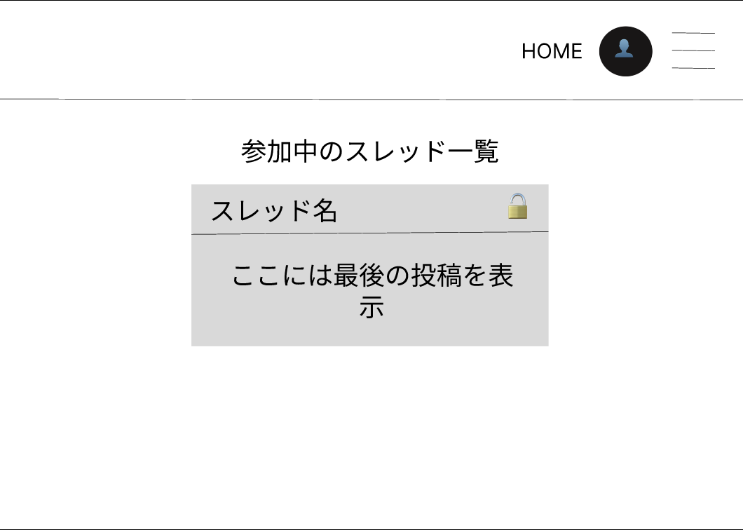
h

1

2

3

使用する部品
識別ID | ラベル |  | 画面部品の種類 | 表示範囲 | 画面部品の説明
ｈ | ヘッダー |  | ヘッダー | - | ヘッダーを表示
① | タイトル |  | テキスト | - | タイトルを表示
② | スレッド名 |  | リンク | 20文字 | スレッド名を押下し、掲示板画面に遷移
③ | 投稿 |  | テキスト | - | 参加中の投稿を表示

操作手順
掲示板画面に遷移したい場合
1.②のリンクを押下し掲示板画面に遷移する

